参加申込書
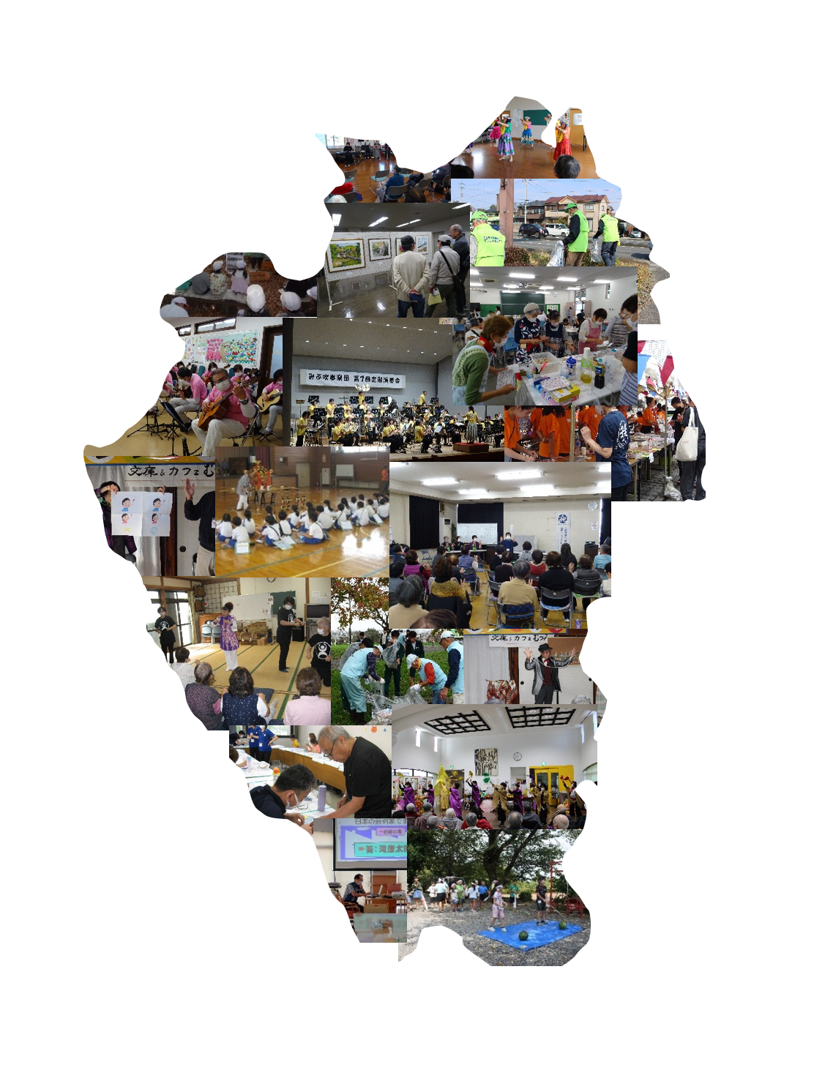
miburin
2026
みぶりん活動発表会 2026
発表 参加申込書

申し込み 年 月 日

発表形式 | ・ステージ発表 ・展示発表 ・ワークショップ発表

団体名
責任者 | 氏名： | TEL
 |  | Mail
連絡先 | 氏名： | TEL
 |  | Mail
参加人数
発表内容 | 例：○○の演奏 ○○の実演、、、等
使用機材 | ◇マイク 本 ◇椅子 脚 ◇BGM再生 ・あり ・なし
 | ◇その他

持込機材 | ◇BGM音源 ・CD ・USB ・SD ・◇アンプ ◇ミキサー ◇スピーカー
 | ◇その他

その他

みぶりん記入欄

